Sheet1
https://www.jawhm.or.jp/office/

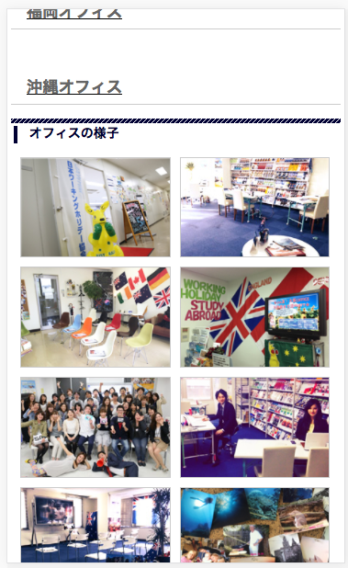
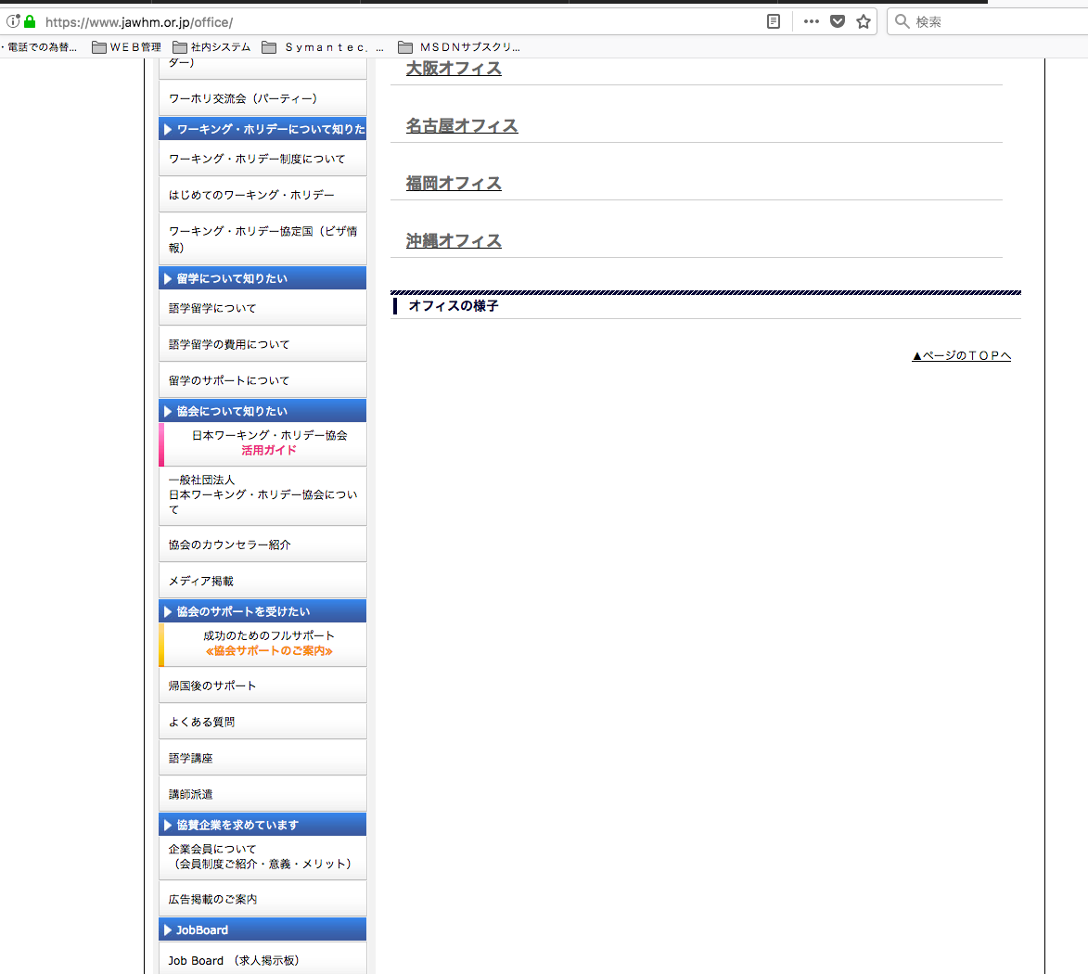

正しく、写真が表示されている。
Hình ảnh được thể hiện chính xác

写真が表示されていないので、確認お願いします。
Hình ảnh không được thể hiện. Xin kiểm tra

